08_Dashboard_Ejemplo
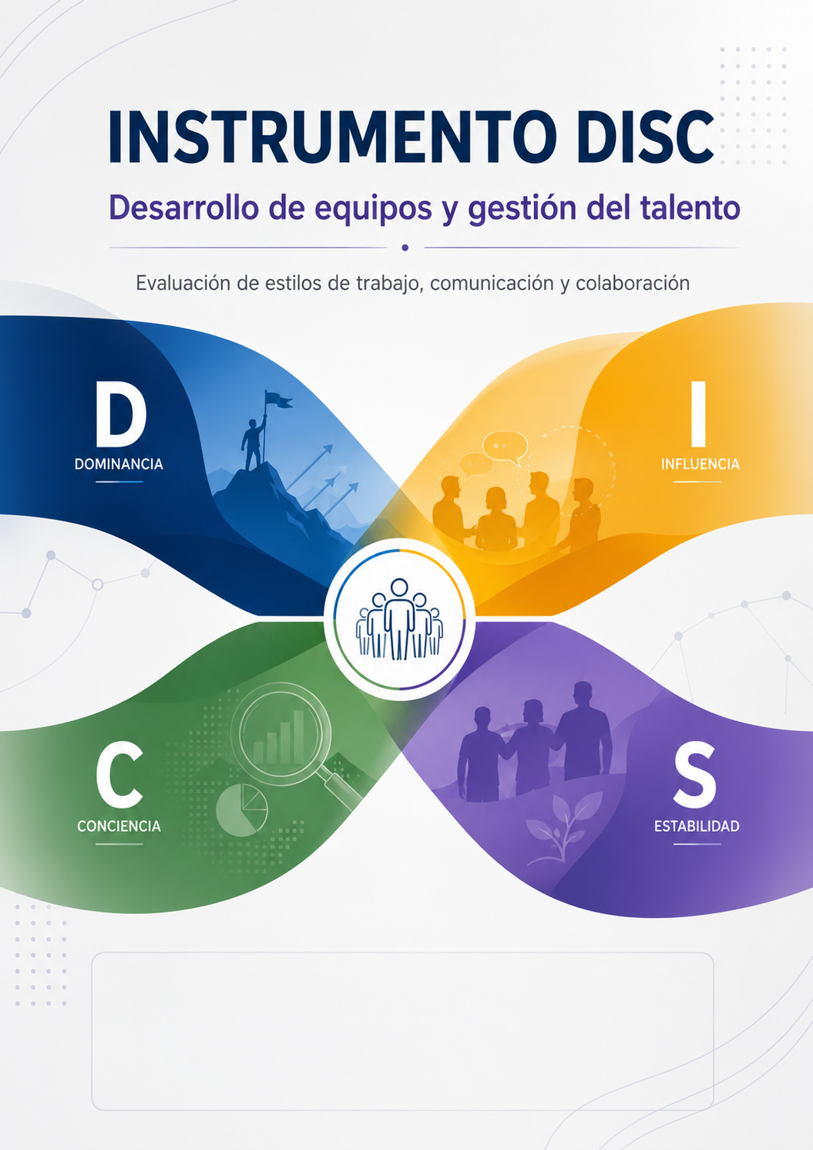
DASHBOARD EJEMPLO — Reporte individual DISC para gestión de equipos

Funcionario | Ejemplo de funcionario
Equipo | Equipo A
Perfil global | D/C
Estilo principal | D
Estilo secundario | C

Estilo | Puntaje Global | Normalizado | Color | Dominante
D | 19 | 59% | #1F4E79 | Sí
I | -16 | -50% | #C00000 | No
S | -16 | -50% | #D9A300 | No
C | 13 | 41% | #00843D | No

Categoría | D | I | S | C | Dominante | Nivel | Retroalimentación breve
Perfil de trabajo | 6 | -4 | -4 | 2 | D | Alto | #NAME?
Motivación y compromiso | 4 | -1 | -3 | 0 | D | Alto | #NAME?
Gestión directa del jefe | 5 | -7 | -5 | 7 | C | Alto | #NAME?
Dinámica de equipo | 4 | -4 | -4 | 4 | D | Alto | #NAME?

